Hoja1
 |  | MONOGRAFIA PLUVIOMETRO

DESIGNACION |  | COORDENADA NORTE |  | UTM HUSO-18 |  | COORDENADA ESTE |  | NOMBRE ESTACION
ENH |  | 5920076.99 m |  |  | 665327.05 m |  |  | Escuela Nuevos Horizontes

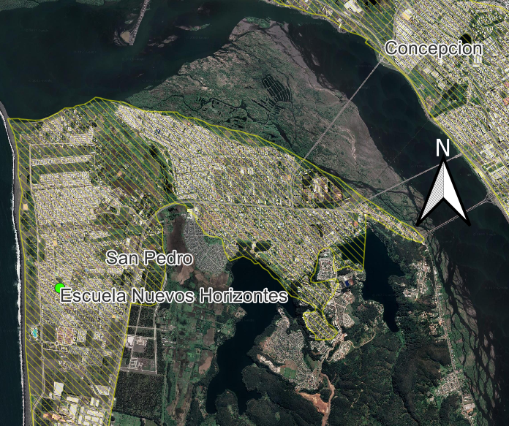
Ciudad y/o Comuna: | San Pedro de la Paz |  | Mapa Referencial |  |  |  | Foto Ubicación
Establecida por: | Núcleo CT UCSC |  |  |  |  |  | 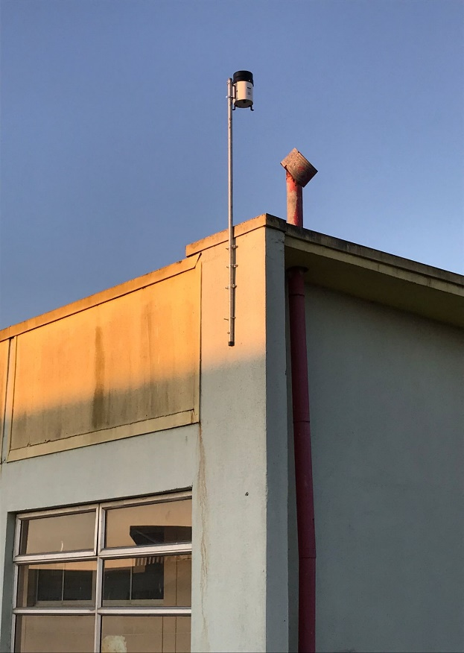
Año: | 2022
Operador: | Macarena Garcés
Fecha de Medición: | 2022-08-01
Otra designación: | ENH
Ultima Revisión: | 2023-04-01
Estado: | BUENO

DESCRIPCION
Localización : Escuela Nuevos Horizontes, San Pedro de la Paz, Bio Bio.

Descripción : La instalación se encuentra empotrada en una de las esquinas de las paredes, en los pisos superiores de la escuela. Al pluviómetro, lo sostiene un perfil tubular redondo de acero galvanizado.
Propietario y Permiso : Núcleo Científico y Tecnológico UCSC. Escuela Nuevos Horizontes.

Itinerario : Para acceder a la escuela, se debe ingresar desde concepción, por la Ruta 160, en dirección a coronel (al Sur) por Av. Michaihue hacia la costa y luego nuevamente hacia el sur por Av. C. Galvarino. La ubicación especificamente es, C. Galvarino 3446, San Pedro de la Paz, Bío Bío.

